CNY
订单号 | 入住日期 | 离店日期 | 应收 |  |  |  | ，
25401190800 | 2023-08-23 | 2023-08-26 | 451 | #N/A | 3650354 | #N/A | ，3650354 | 直采 | 本期收回451元

 |  |  | 309799

A230920145055481
CNY / HKD 当前参考汇率: 1.069784906
总计：309799 CNY/ 331418.29 HKD

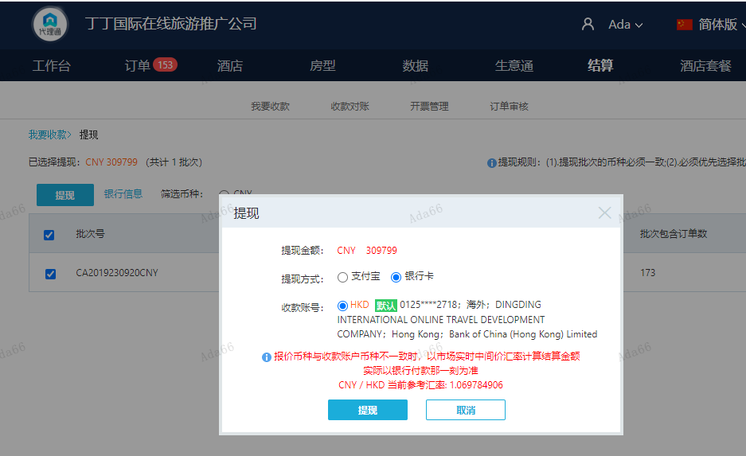

USD
订单号 | 入住日期 | 离店日期 | 应收 |  |  |  | ，
999226764266313 | 2023-09-18 | 2023-09-19 | 840 | 840.00 | 3924964 | 0 | ，3924964 | 直采

A230920143927481
USD / HKD 当前参考汇率: 7.82093
总计： 840 USD/ 6569.58 HKD

